Pivot_climatelog
Sum of ppt | Column Labels
Row Labels | Future_Climate | SpinUp_Climate | (blank) | Grand Total
1 | 349.24 | 349.24 |  | 698.48
 | Future_Climate | SpinUp_Climate | (blank)
1 | 349.24 | 349.24
2 | 301.41 | 301.41
3 | 437.62 | 437.62
4 | 677.69 | 677.69
5 | 987.86 | 987.86
6 | 1290.88 | 1290.88
7 | 1285.68 | 1285.68
8 | 1164.58 | 1164.58
9 | 1051.76 | 1051.76
10 | 761.98 | 761.98
11 | 508.62 | 508.62
12 | 366.28 | 366.28
(blank)
2 | 301.41 | 301.41 |  | 602.82
3 | 437.62 | 437.62 |  | 875.24
4 | 677.69 | 677.69 |  | 1355.38
5 | 987.86 | 987.86 |  | 1975.72
6 | 1290.88 | 1290.88 |  | 2581.76
7 | 1285.68 | 1285.68 |  | 2571.36
8 | 1164.58 | 1164.58 |  | 2329.16
9 | 1051.76 | 1051.76 |  | 2103.52
10 | 761.98 | 761.98 |  | 1523.96
11 | 508.62 | 508.62 |  | 1017.24
12 | 366.28 | 366.28 |  | 732.56
(blank)
Grand Total | 9183.6 | 9183.6 |  | 18367.2

Pivot_monthly_output
Row Labels | Average of airtemp
1 | -4.9
2 | -2.2
3 | 5
4 | 13.8
5 | 20.5
6 | 25.7
7 | 28.6
8 | 27.3
9 | 22.2
10 | 16
11 | 6.9
12 | -1.4
Grand Total | 13.125

Pivot_Input_vs_monthly
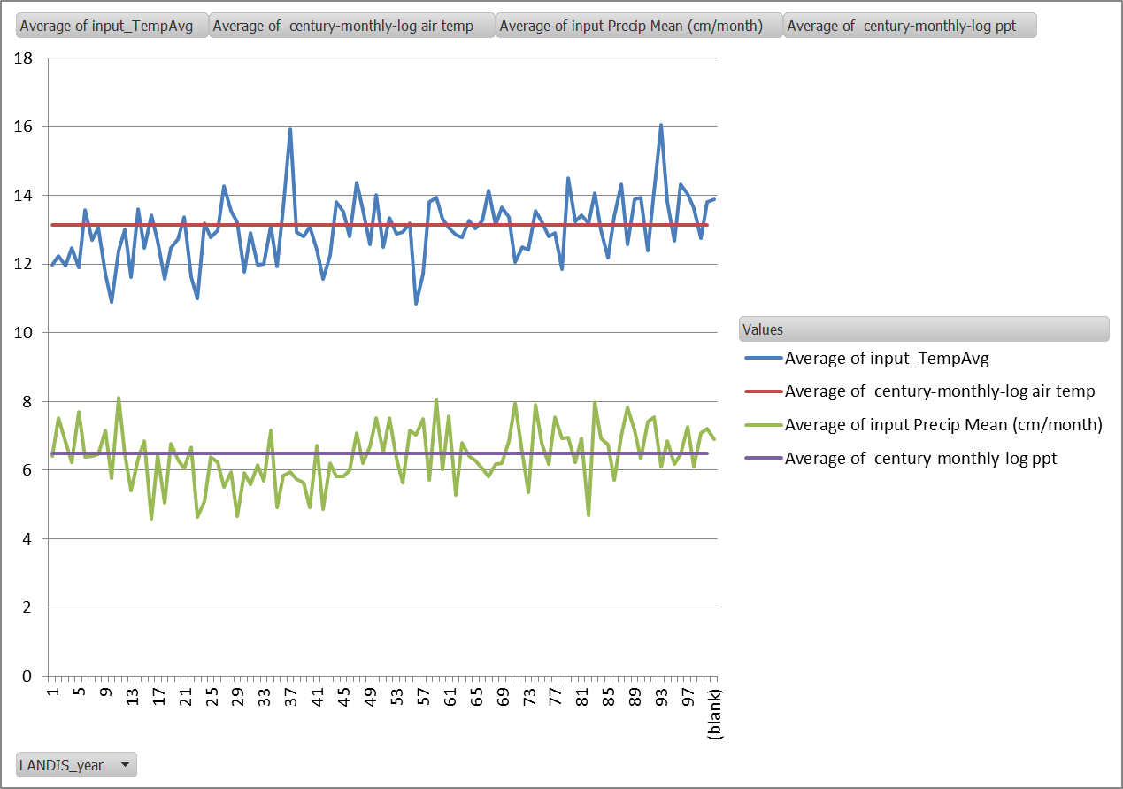
Row Labels | Sum of century-monthly-log ppt | Sum of input Precip Mean (cm/month)
1 | 300 | 293.96051038
2 | 260 | 250.52796263
3 | 370 | 366.00293619
4 | 570 | 566.62216774
5 | 840 | 823.2255949
6 | 1090 | 1085.66071
7 | 1090 | 1075.7376766
8 | 990 | 999.8452118
9 | 890 | 890.0704313
10 | 650 | 612.37057551
11 | 430 | 425.7934099
12 | 310 | 302.59003512
Grand Total | 7790 | 7692.4072221

Summary_AirTemp
Row Labels | Average of input_TempAvg | Average of century-monthly-log airtemp | Future_Climate | SpinUp_Climate
1 | -5.188291197 | -4.9 | -4.9315677966 | -4.9315677966
2 | -2.5376879128 | -2.2 | -2.2324576271 | -2.2324576271
3 | 4.7216803443 | 5 | 4.9512288136 | 4.9512288136
4 | 13.762010318 | 13.8 | 13.827754237 | 13.827754237
5 | 20.51843386 | 20.5 | 20.547415254 | 20.547415254
6 | 25.663615191 | 25.7 | 25.735381356 | 25.735381356
7 | 28.530564415 | 28.6 | 28.590677966 | 28.590677966 | Summary of all the Air Temp Data
8 | 27.173352591 | 27.3 | 27.265889831 | 27.265889831
9 | 22.106275072 | 22.2 | 22.24309322 | 22.24309322
10 | 15.985573601 | 16 | 15.974872881 | 15.974872881
11 | 6.7119807395 | 6.9 | 6.8964830508 | 6.8964830508
12 | -1.6074281231 | -1.4 | -1.3872881356 | -1.3872881356

Summary_Precip
Row Labels | Average of input_PrecipSum | Sum of century-monthly-log precip
1 | 293.96051038 | 300
2 | 250.52796263 | 260
3 | 366.00293619 | 370
4 | 566.62216774 | 570
5 | 823.2255949 | 840
6 | 1085.66071 | 1090
7 | 1075.7376766 | 1090 | Summary of all the Precip Data
8 | 999.8452118 | 990
9 | 890.0704313 | 890
10 | 612.37057551 | 650
11 | 425.7934099 | 430
12 | 302.59003512 | 310

